تحلیل و نمودارها
۱۰ فروشگاه برتر
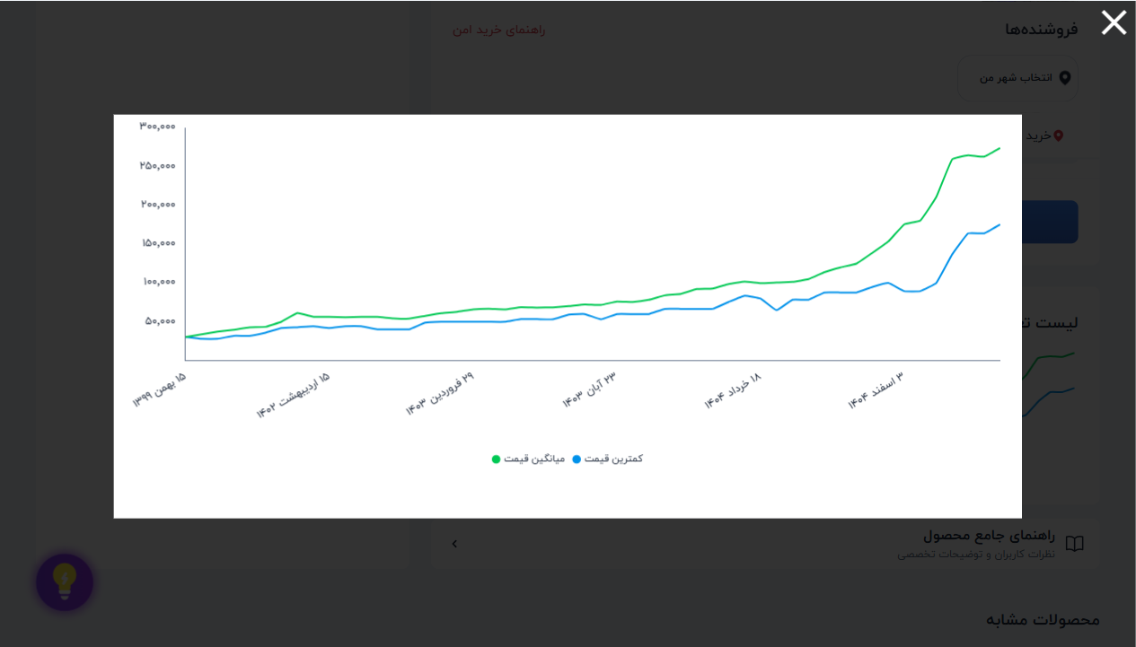
فروشگاه | تعداد محصول
ندارد | 241 | 📈 نمودار تغییر قیمت: ماژول اولتراسونیک سنجش مسافت SRF-05
دارد | 94

وضعیت ضمانت | تعداد
1 | 30
208 | 5
272 | 4
225 | 3
300 | 3
177 | 3
157 | 3
180 | 3
212 | 3
214 | 3
وضعیت ضمانت ترب
220 | 3 | 📈 نمودار تغییر قیمت: گیرنده ریموت ASK 315MHz مدل RXB22
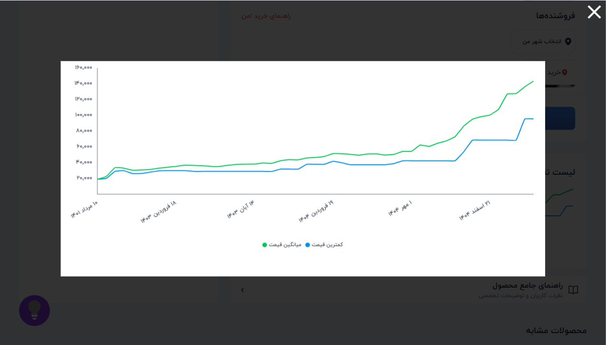
143 | 3
162 | 3
170 | 3
236 | 2
222 | 2
277 | 2
278 | 2
309 | 2
312 | 2
329 | 2
340 | 2
346 | 2
350 | 2
544 | 2
270 | 2 | 📈 نمودار تغییر قیمت: فرستنده،گیرنده 2 کانال 433MHZ رادی
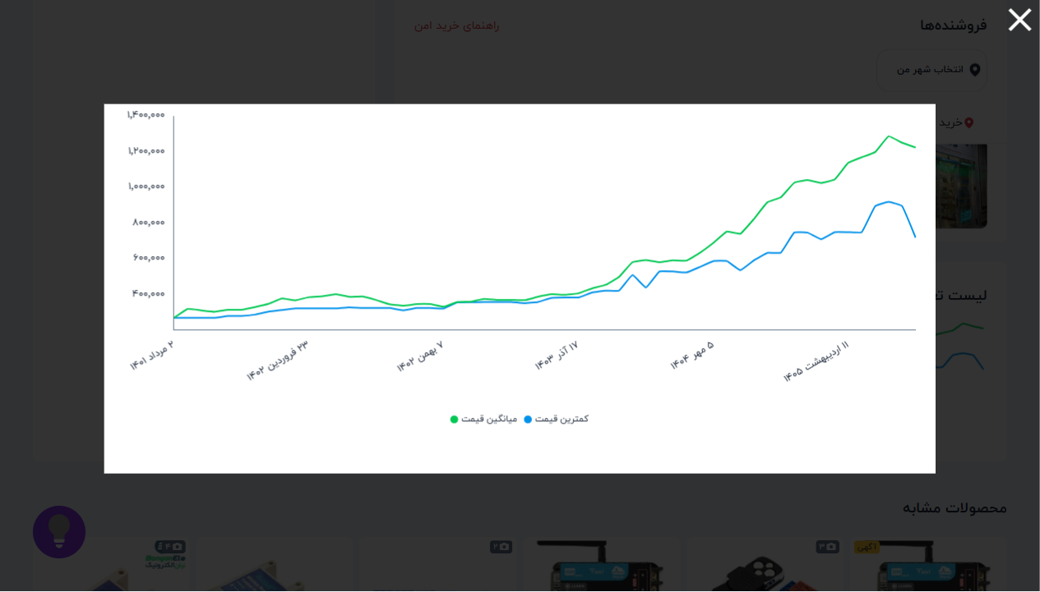
158 | 2
163 | 2
165 | 2
166 | 2
169 | 2
171 | 2
181 | 2
190 | 2
191 | 2
195 | 2
206 | 2
209 | 2
210 | 2
240 | 2
245 | 2
295 | 2
531 | 2
110 | 2
141 | 2
140 | 2
146 | 2
149 | 2
187 | 2
111 | 2
105 | 2
138 | 2
156 | 2
345 | 2
239 | 2
172 | 2
2 | 2
734 | 1
230 | 1
248 | 1
261 | 1
263 | 1
269 | 1
273 | 1
283 | 1
290 | 1
305 | 1
307 | 1
308 | 1
314 | 1
315 | 1
319 | 1
332 | 1
334 | 1
344 | 1
347 | 1
351 | 1
369 | 1
372 | 1
373 | 1
387 | 1
391 | 1
401 | 1
417 | 1
421 | 1
425 | 1
434 | 1
441 | 1
525 | 1
322 | 1
164 | 1
182 | 1
183 | 1
185 | 1
194 | 1
198 | 1
199 | 1
200 | 1
213 | 1
216 | 1
218 | 1
219 | 1
231 | 1
238 | 1
244 | 1
250 | 1
258 | 1
260 | 1
262 | 1
280 | 1
282 | 1
286 | 1
298 | 1
302 | 1
327 | 1
380 | 1
406 | 1
154 | 1
136 | 1
153 | 1
548 | 1
431 | 1
95 | 1
104 | 1
151 | 1
152 | 1
160 | 1
178 | 1
234 | 1
243 | 1
197 | 1
414 | 1
538 | 1
130 | 1
137 | 1
253 | 1
279 | 1
318 | 1
326 | 1
687 | 1
115 | 1
107 | 1
135 | 1
139 | 1
150 | 1
176 | 1
205 | 1
215 | 1
232 | 1
235 | 1
237 | 1
310 | 1
339 | 1
119 | 1
123 | 1
167 | 1
266 | 1
799 | 1
6 | 1
966 | 1
956 | 1

